3.06 Graphique 1
RERS 3.06 Le retard scolaire à l'entrée en sixième

[1] Évolution du retard à l'entrée en sixième, en %

 | 2005 | 2006 | 2007 | 2008 | 2009 | 2010 | 2011 | 2012 | 2013 | 2014 | 2015 | 2016 | 2017 | 2018 | 2019 | 2020 | 2021

« À l'heure » ou en avance
Effectifs | 592,399 | 607,493 | 621,876 | 626,126 | 644,994 | 657,818 | 696,651 | 693,377 | 693,287 | 696,357 | 708,907 | 725,954 | 749,154 | 755,013 | 773,284 | 770,762 | 776,410
% | 82.8 | 83.8 | 84.2 | 84.7 | 86.1 | 86.8 | 87.7 | 88.0 | 88.6 | 89.6 | 90.3 | 90.9 | 92.3 | 93.3 | 94.6 | 95.6 | 95.8
1 an de retard
Effectifs | 117,228 | 112,682 | 112,522 | 109,179 | 100,854 | 97,315 | 95,277 | 91,473 | 86,553 | 79,417 | 75,040 | 71,317 | 61,295 | 53,260 | 43,253 | 34,756 | 33,415
% | 16.4 | 15.5 | 15.2 | 14.8 | 13.5 | 12.8 | 12.0 | 11.6 | 11.1 | 10.2 | 9.6 | 8.9 | 7.6 | 6.6 | 5.3 | 4.3 | 4.1
Au moins 2 ans de retard
Effectifs | 6,051 | 4,970 | 4,542 | 4,167 | 3,296 | 2,775 | 2,762 | 2,783 | 2,311 | 1,738 | 1,431 | 1,154 | 965 | 735 | 822 | 773 | 585
% | 0.8 | 0.7 | 0.6 | 0.6 | 0.4 | 0.4 | 0.3 | 0.4 | 0.3 | 0.2 | 0.2 | 0.1 | 0.1 | 0.1 | 0.1 | 0.1 | 0.1
Total en retard
Effectif | 123,279 | 117,652 | 117,064 | 113,346 | 104,150 | 100,090 | 98,039 | 94,256 | 88,864 | 81,155 | 76,471 | 72,471 | 62,260 | 53,995 | 44,075 | 35,529 | 34,000
% | 17.2 | 16.2 | 15.8 | 15.3 | 13.9 | 13.2 | 12.3 | 12.0 | 11.4 | 10.4 | 9.7 | 9.1 | 7.7 | 6.7 | 5.4 | 4.4 | 4.2
Total entrants en sixième | 715,678 | 725,145 | 738,940 | 739,472 | 749,144 | 757,908 | 794,690 | 787,633 | 782,151 | 777,512 | 785,378 | 798,425 | 811,414 | 809,008 | 817,359 | 806,291 | 810,410
Champ : France métropolitaine + DROM, Public + Privé sous contrat, hors Segpa et hors ULIS.
Population concernée : élève de sixième non redoublant, hors Segpa et hors Ulis.
Source : DEPP / Système d'information Scolarité.

3.06 Graphique 2
RERS 3.06 Le retard scolaire à l'entrée en sixième

[2] Proportion d'élèves en retard à l'entrée en sixième à la rentrée 2021 selon l'origine sociale de l'élève, en %

Champ : France métropolitaine + DROM, Public + Privé sous contrat, hors Segpa et hors ULIS.
Source : DEPP / Système d'information Scolarité.
Population concernée : élève de sixième non redoublant, hors Segpa et hors Ulis.

 | Rentrée 2021
PCS | Filles | Garçons | Total
Agriculteur | 2.5 | 3.4 | 3.0
Artisan, commerçant | 2.7 | 3.8 | 3.3
Cadre | 1.0 | 1.5 | 1.2
Profession intermédiaire | 2.1 | 2.8 | 2.4
Enseignant | 0.8 | 1.1 | 0.9
Employé | 3.2 | 4.4 | 3.8
Ouvrier | 4.4 | 5.8 | 5.1
Retraité | 4.8 | 7.2 | 6.0
Inactif | 8.5 | 10.4 | 9.4
Ensemble | 3.6 | 4.7 | 4.2

3.06 Carte 4
RERS 3.06 Le retard scolaire à l'entrée en sixième

[4] Retard à l'entrée en sixième à la rentrée 2021 selon l'académie de scolarisation, en %

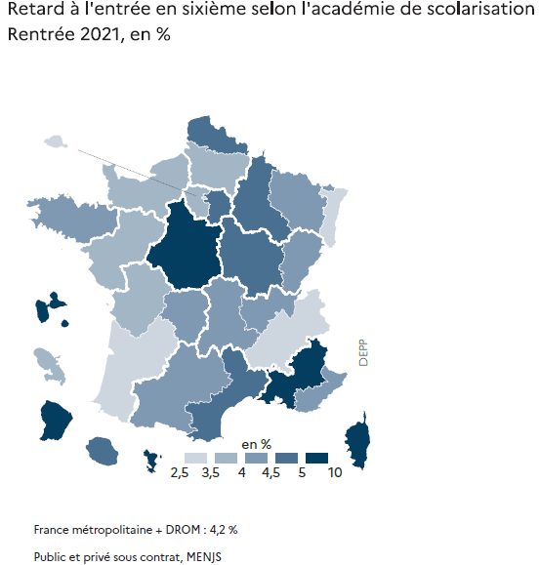
 |  | À l'heure |  | En retard
 |  | Effectifs | Pourcentage | Effectifs | Pourcentage
08 | GRENOBLE | 40,887 | 97.1% | 1,205 | 2.9%
01 | PARIS | 19,252 | 97.0% | 600 | 3.0%
04 | BORDEAUX | 37,783 | 96.8% | 1,244 | 3.2%
15 | STRASBOURG | 20,849 | 96.6% | 734 | 3.4%
17 | NANTES | 46,352 | 96.4% | 1,741 | 3.6%
13 | POITIERS | 19,012 | 96.3% | 723 | 3.7%
20 | AMIENS | 22,796 | 96.3% | 868 | 3.7%
25 | VERSAILLES | 72,941 | 96.3% | 2,812 | 3.7%
70 | NORMANDIE | 38,168 | 96.2% | 1,512 | 3.8%
31 | MARTINIQUE | 3,866 | 96.1% | 157 | 3.9%
16 | TOULOUSE | 32,823 | 96.0% | 1,353 | 4.0%
14 | RENNES | 38,192 | 96.0% | 1,583 | 4.0%
03 | BESANCON | 13,384 | 96.0% | 556 | 4.0%
23 | NICE | 23,538 | 95.9% | 1,000 | 4.1%
22 | LIMOGES | 6,848 | 95.9% | 293 | 4.1%
12 | NANCY-METZ | 24,642 | 95.8% | 1,075 | 4.2%
06 | CLERMONT-FERRAND | 13,885 | 95.7% | 617 | 4.3%
10 | LYON | 40,429 | 95.7% | 1,797 | 4.3%
24 | CRETEIL | 55,091 | 95.4% | 2,635 | 4.6%
28 | LA REUNION | 12,797 | 95.2% | 649 | 4.8%
09 | LILLE | 49,671 | 95.1% | 2,549 | 4.9%
07 | DIJON | 16,344 | 95.1% | 842 | 4.9%
11 | MONTPELLIER | 30,973 | 95.1% | 1,597 | 4.9%
19 | REIMS | 14,460 | 95.1% | 748 | 4.9%
02 | AIX-MARSEILLE | 33,709 | 94.9% | 1,797 | 5.1%
18 | ORLEANS-TOURS | 28,509 | 94.2% | 1,768 | 5.8%
27 | CORSE | 2,939 | 93.9% | 191 | 6.1%
32 | GUADELOUPE | 4,865 | 93.3% | 351 | 6.7%
43 | MAYOTTE | 6,546 | 92.8% | 511 | 7.2%
33 | GUYANE | 4,859 | 90.8% | 492 | 9.2%
Champ : France métropolitaine + DROM, Public + Privé sous contrat, hors Segpa et hors ULIS.
Source : DEPP / Système d'information Scolarité.
Population concernée : élève de sixième non redoublant, hors Segpa et hors Ulis.

